Plan1
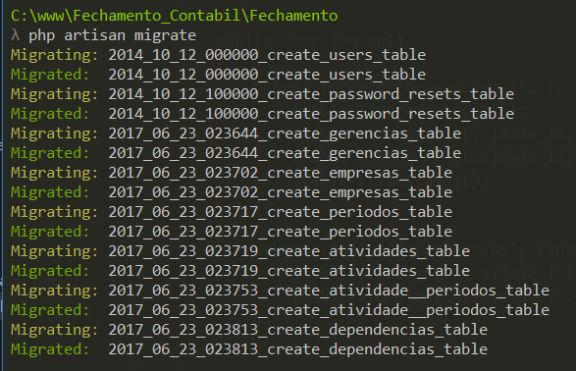
Fechamento
Data | Inicio | Fim | Tempo | Obj
2017-06-22 | 22:00:00 | 0:30:00 | 2:30:00 | Criação Schema, migration
2017-06-23 | 16:00:00 | 17:20:00 | 1:20:00 | Migração das tabelas, popular banco
2017-06-24 | 18:50:00 | 19:30:00 | 0:40:00 | Criação do navbar e sidebar
2017-06-25 | 19:30:00 | 21:00:00 | 1:30:00 | Ajuste navbar
2017-06-26 | 20:00:00 | 23:00:00 | 3:00:00 | Exclusão SideBar e Criação do GerenciaController
2017-07-08 | 11:30:00 | 13:00:00 | 1:30:00 | Download, install e configuração do chart.js
2017-07-12 | 22:00:00 | 1900-01-01 00:00:00 | 2:00:00 | Montagem Pagina principal
2017-07-15 | 9:00:00 | 10:00:00 | 1:00:00 | Montagem Pagina principal
2017-07-17 | 20:00:00 | 22:00:00 | 2:00:00 | Montagem Pagina principal
2017-07-18 | 22:00:00 | 0:00:00 | 2:00:00 | Montagem Admin principal
2017-07-20 | 22:00:00 | 0:30:00 | 2:30:00 | Montagem Admin Gerencia
2017-07-21 | 19:00:00 | 21:30:00 | 2:30:00 | Montagem Admin Gerencia/Empresa/Período/Usuario
2017-07-25 | 22:30:00 | 0:00:00 | 1:30:00 | Montagem Admin Gerencia/Empresa/Período/Usuario
2017-07-27 | 19:00:00 | 21:30:00 | 2:30:00 | Montagem Admin Gerencia/Empresa/Período/Usuario
2017-08-01 | 20:00:00 | 22:00:00 | 2:00:00 | Montagem Admin Gerencia/Empresa/Período/Usuario
2017-08-03 | 22:30:00 | 0:00:00 | 1:30:00 | Montagem Admin Gerencia/Empresa/Período/Usuario
2017-08-08 | 22:30:00 | 0:30:00 | 2:00:00 | Drop Schema, Correção nas tabelas, inscerção de novos campos, nova migração
2017-08-10 | 23:00:00 | 0:00:00 | 1:00:00 | Montagem das tarefas
2017-08-15 | 22:00:00 | 0:00:00 | 2:00:00 | Montagem das tarefas
2017-08-17 | 23:00:00 | 0:00:00 | 1:00:00 | Autenticação das páginas
2017-08-19 | 9:15:00 | 13:00:00 | 3:45:00 | Autenticação das páginas, consulta por user autenticado, cadastro de pendencia
2017-08-20 | 11:25:00 | 12:30:00 | 1:05:00 | Algoritimo para atualização da página inicial
2017-08-22 | 19:30:00 | 22:00:00 | 2:30:00 | Inclusão do filtro na tabela das pendencias
2017-08-31 | 21:30:00 | 23:00:00 | 1:30:00 | Consulta na tabela de dependencia para concluir tarefa.
2017-09-05 | 20:00:00 | 22:00:00 | 2:00:00 | Consulta na tabela de dependencia para concluir tarefa.
2017-09-07 | 9:30:00 | 10:30:00 | 1:00:00 | Construção modal para dependencias
2017-09-11 | 9:30:00 | 12:00:00 | 2:30:00 | Revisão e correção da modelagem
2017-09-11 | 14:00:00 | 18:00:00 | 4:00:00 | Criação da função e-mail - Criação da página de comentário
2017-09-12 | 14:00:00 | 16:00:00 | 2:00:00 | Inclusão de breadcrumb dos cadastros e remontagem do cadastro de usuário
2017-09-13 | 16:30:00 | 18:00:00 | 1:30:00 | Comentário e resposta dinâmica com link para anexo
2017-09-14 | 9:45:00 | 11:00:00 | 1:15:00 | Incluído rota para salvar resposta
2017-09-14 | 15:30:00 | 16:00:00 | 0:30:00 | Anexo para download
2017-09-14 | 19:30:00 | 22:00:00 | 2:30:00 | Drop Schema, Correção nas tabelas, inscerção de novos campos, nova migração + reformulação do cadUser
2017-09-15 | 10:00:00 | 12:30:00 | 2:30:00 | Enviar email ao concluir
2017-09-15 | 15:00:00 | 16:30:00 | 1:30:00 | Enviar email ao concluir, com variavel no view

 |  |  | 66:05:00

